概要
■概要

・実現したい機能
カレンダー(CalendarView)
→AndroidStudioのパレットに用意されているCalenderViewを使用する。

・アプリの挙動

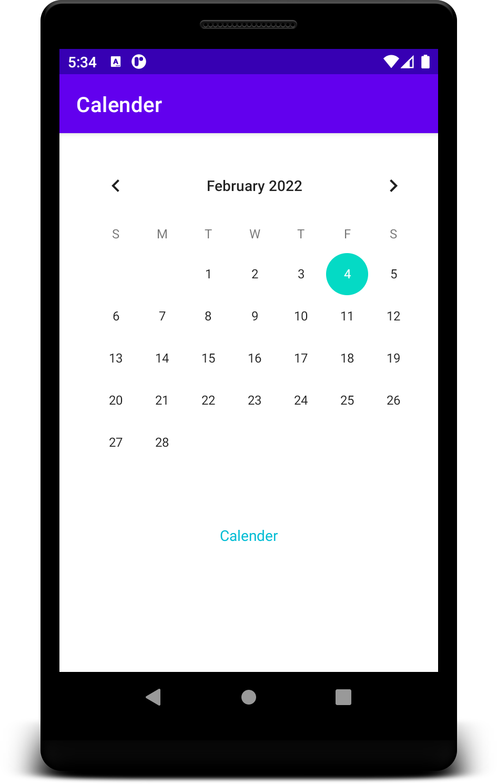
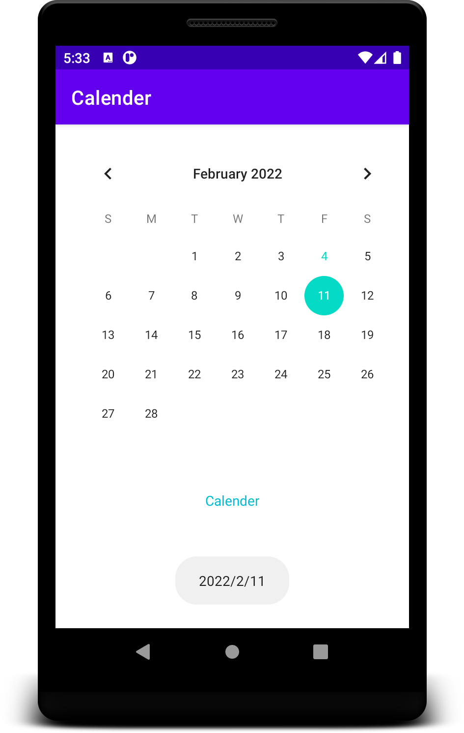

日付をタップ

日付をトーストで表示

